cover
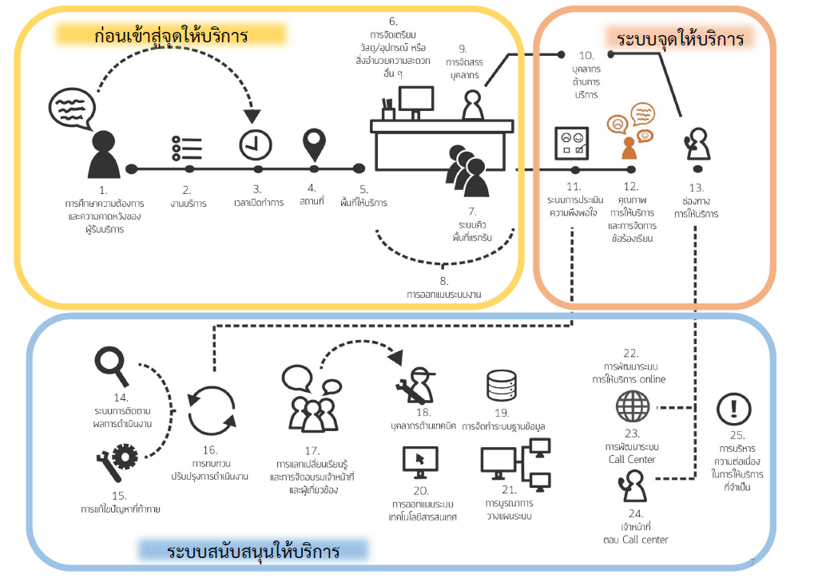
คู่มือการตรวจติดตามและประเมินผลการดำเนินการตามมาตรฐานการให้บริการของกรมสรรพสามิต ประจำปีงบประมาณ พ.ศ. 2560
ประจำปีงบประมาณ พ.ศ. ๒๕๖๒

ที่มาและความสาคัญ
การประชุมคณะรัฐมนตรี เมื่อวันที่ ๑ กันยายน ๒๕๕๘ นายกรัฐมนตรี ได้มอบนโยบาย ให้ทุกกระทรวง กรม และจังหวัด รวมทั้งรัฐวิสาหกิจที่เกี่ยวข้อง กำหนดให้มี “ศูนย์ราชการสะดวก (Government Easy Contact Center : GECC)” เพื่อเป็นหน่วยงานที่ทำหน้าที่ ให้คำแนะนำและอำนวยความสะดวกแก่ประชาชน ให้เกิดการให้บริการที่มีประสิทธิภาพ และสร้างความเชื่อมั่นให้แก่ประชาชนที่เดินทางมาติดต่อราชการกับหน่วยงานของรัฐ
เพื่อให้ศูนย์ราชการสะดวก มีการให้บริการที่เป็นไปตามนโยบายของนายกรัฐมนตรี และมีมาตรฐานเดียวกัน จำเป็นต้องกำหนด หลักเกณฑ์ วิธีการในการปฏิบัติงาน รวมทั้งการติดตาม ประเมินผลการดำเนินการเพื่อนำไปสู่การรับรองมาตรฐานการให้บริการของศูนย์ราชการสะดวกต่อไป

ศูนย์ราชการสะดวกคืออะไร
ศูนย์ราชการสะดวก(Government Easy Contact Center : GECC)เป็นหน่วยงาน ที่ให้บริการประชาชนที่มุ่งเน้นการอำนวยความสะดวกโดยมีมาตรฐานระบบงานเชื่อมโยง การทำงานร่วมกัน ส่งมอบบริการด้วยใจเพื่อให้ประชาชนได้รับความสะดวก รวดเร็ว และเข้าถึงง่ายประชาชนมีความพึงพอใจต่อบริการของภาครัฐ

แนวทางการดำเนินงานของศูนย์ราชการสะดวก (GECC)

